Card 2 – text
Field | Example content | Option A | Option B | Option C | Author | Image Alt | Image Description | Video Duration Est | Video Alt | Video Description
Title | Reaktiv oder proaktiv?
Text | Im Alltag reagieren wir oft auf das, was um uns herum geschieht. Das nennt man reaktiv sein — abwarten, reagieren oder dem folgen, was andere tun. Proaktiv zu sein ist etwas anderes. Es bedeutet, Initiative zu ergreifen, Entscheidungen zu treffen und zu handeln, bevor du darum gebeten wirst. Beides ist natürlich. Doch deine Führungskompetenz wächst, wenn du dich dafür entscheidest, proaktiv zu sein.
Quote
Image |  |  |  |  |  |  | Ein geteiltes Bild, das eine Frau zeigt, die in einer Gruppe zunächst beobachtet und zögert und dann Initiative ergreift und selbstbewusst spricht.

Video
Subtitle
Multiple choice question
Open question
List
Last message

Card 4 - Comparison-Image
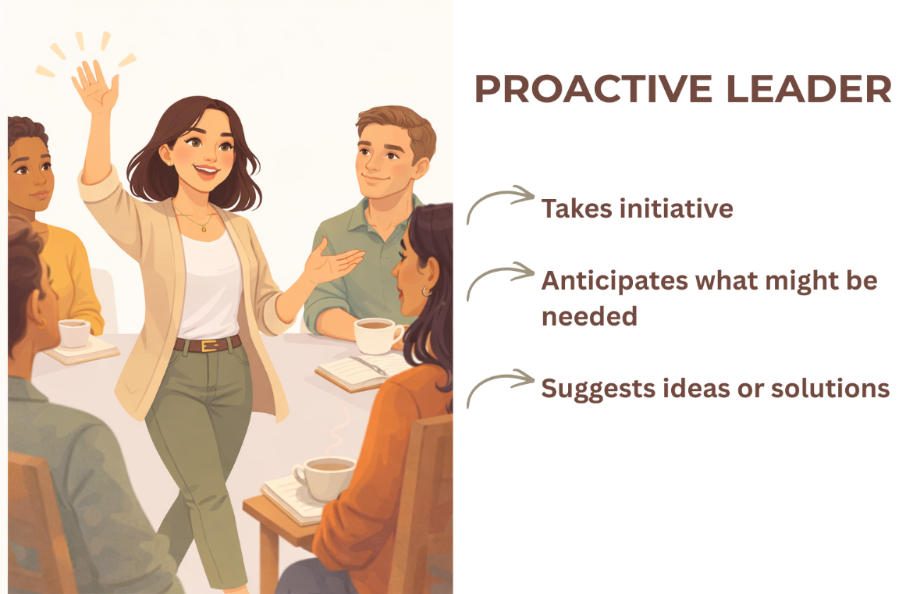
Field | Example content | Option A | Option B | Option C | Author | Image Alt | Image Description | Video Duration Est | Video Alt | Video Description
Title | Erkenne den Unterschied
Text | Welche Variante kommt dir vertrauter vor?
Quote
Image | https://drive.google.com/drive/folders/1eSaYQlUEzckfailf-tI9rt3kOVNV-Ftp?usp=drive_link
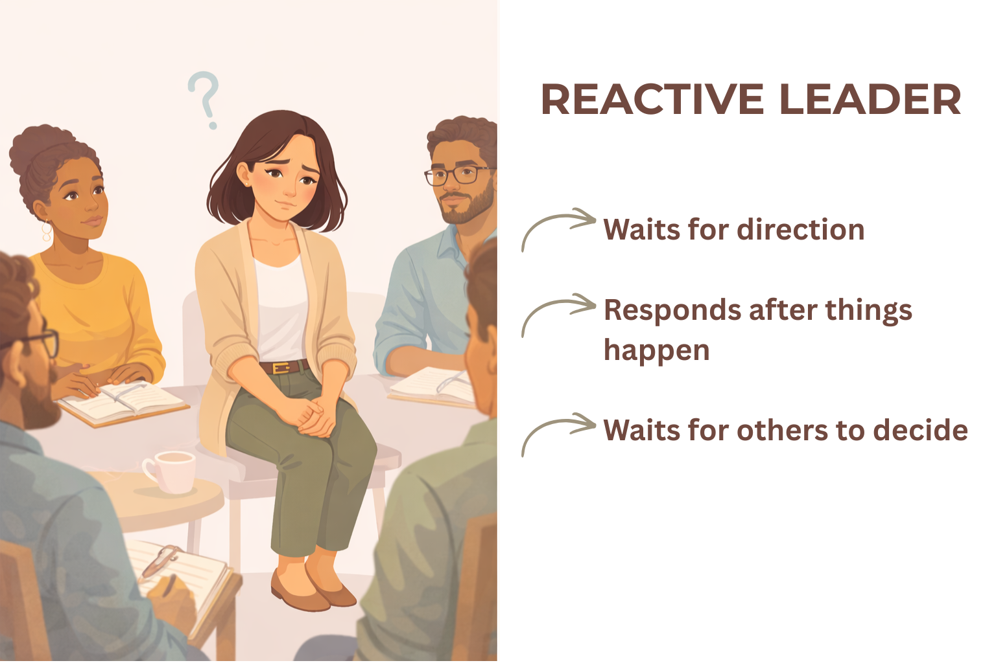
Video
Subtitle
Multiple choice question
Open question
List
Last message

